README
DFT-FFT計算用EXCELシート

●シートの説明（詳しくは弊社サイトhttp://digitalfilter.comの「お役立ちEXCEL for Filters」ご参照）
matTwiddle | 8点DFTの回転因子行列（図1）
matReal | matTwiddleの実数部の行列
matImag | matTwiddleの虚数部の行列
calcDFT | 8点DFT（図1）の計算
calcFFT | 8点FFT（図2）の計算

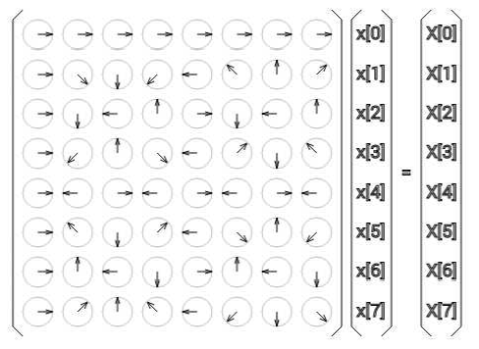

 |  | 図1 8点DFTの演算（行列式で表現）

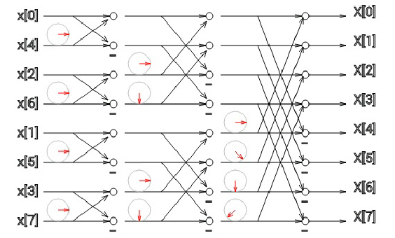

 |  | 図2 8点FFTの演算（フローで表現）

改訂履歴
2024/03/27 : version 1.0 | 初版

by Toshio Iwata at DIGITALFILTER.COM, all rights reserved

詳しい説明・使用法は弊社サイトhttp://digitalfilter.comの「お役立ちEXCEL for Filters」を参考にしてください
本EXCELシートの無断配布を禁じます（上記サイトからダウンロードして使用してください）
本EXCELシートはユーザー各自の責任において使用してください

calcFFT
入力 x[n] | ビット逆順ソート | tw1(real) | tw1(imag) | mo1 | st1 | tw2(real) | tw2(imag) | mo2(real) | mo2(imag) | st2(real) | st2(imag) | tw3(real) | tw3(imag) | mo3(real) | mo3(imag) | st3(real) | st3(imag)
x[0] | 10.000 |  |  | 10.000 | -4.000 |  |  | -4.000 | 0.000 | -8.000 | 0.000 |  |  | -8.000 | 0.000 | -4.000 | 0.000
x[4] | -14.000 | 1.000 | 0.000 | -14.000 | 24.000 |  |  | 24.000 | 0.000 | 24.000 | -28.000 |  |  | 24.000 | -28.000 | 29.656 | -28.000
x[2] | 12.000 |  |  | 12.000 | -4.000 | 1.000 | 0.000 | -4.000 | 0.000 | 0.000 | 0.000 |  |  | 0.000 | 0.000 | 0.000 | 56.000
x[6] | -16.000 | 1.000 | 0.000 | -16.000 | 28.000 | 0.000 | -1.000 | 0.000 | -28.000 | 24.000 | 28.000 |  |  | 24.000 | 28.000 | 18.344 | 28.000
x[1] | -11.000 |  |  | -11.000 | -26.000 |  |  | -26.000 | 0.000 | 4.000 | 0.000 | 1.000 | 0.000 | 4.000 | 0.000 | -12.000 | 0.000
x[5] | -15.000 | 1.000 | 0.000 | -15.000 | 4.000 |  |  | 4.000 | 0.000 | 4.000 | 4.000 | 0.707 | -0.707 | 5.656 | 0.000 | 18.344 | -28.000
x[3] | 13.000 |  |  | 13.000 | 30.000 | 1.000 | 0.000 | 30.000 | 0.000 | -56.000 | 0.000 | 0.000 | -1.000 | 0.000 | 56.000 | 0.000 | -56.000
x[7] | 17.000 | 1.000 | 0.000 | 17.000 | -4.000 | 0.000 | -1.000 | 0.000 | 4.000 | 4.000 | -4.000 | -0.707 | -0.707 | -5.656 | 0.000 | 29.656 | 28.000

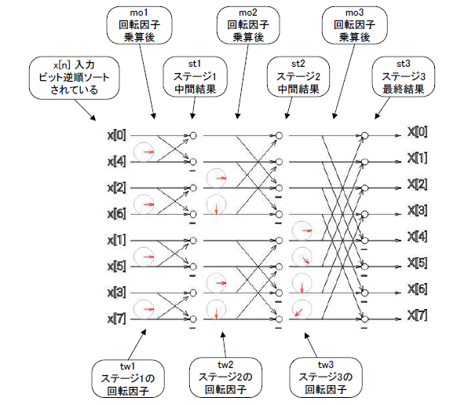
 |  |  |  |  |  |  |  |  |  |  |  |  |  |  |  | ↑FFT結果 X[k]の実数部
 |  |  |  |  |  |  |  |  |  |  |  |  |  |  |  |  | ↑FFT結果 X[k]の虚数部

 | 8点FFTはこのフローで演算→

